关系图
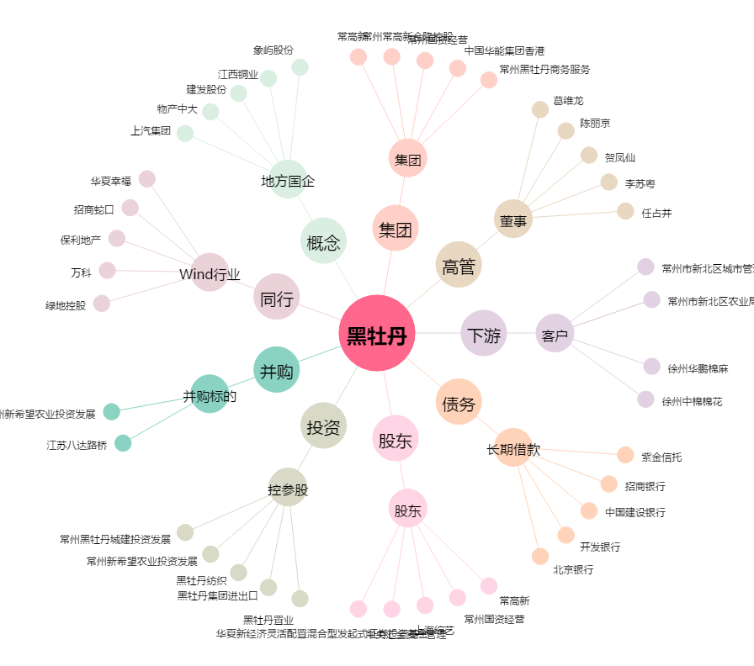
黑牡丹[600510.SH] - 关系概览图

